エビデンス
１、画面初期化
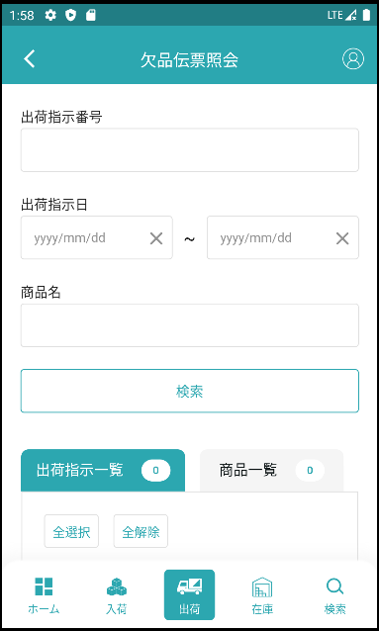

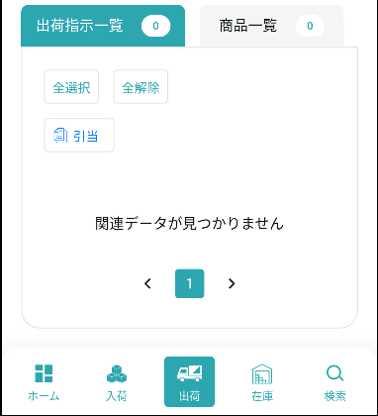

2、検索
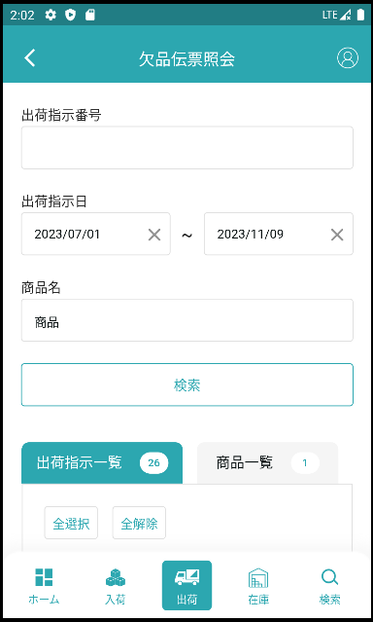
検索条件その1です：【出荷指示番号】＝入力の【出荷指示番号】

検索条件その2す：入力の【出荷指示日from】<=【出荷指示日】<=入力の【出荷指示日to】

検索条件その3す：【商品_名称】like 入力の【商品名】

力を入れる条件で検索します(条件1と2は出荷指示一覧、条件3は商品一覧)

出荷指示一覧検索結果です
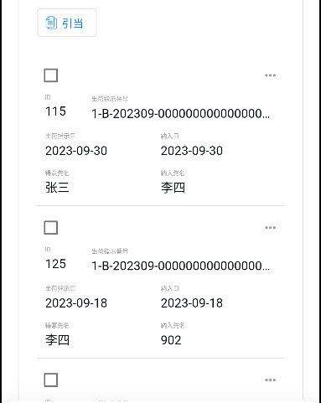

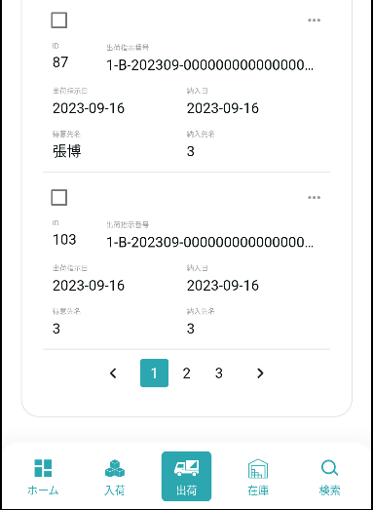

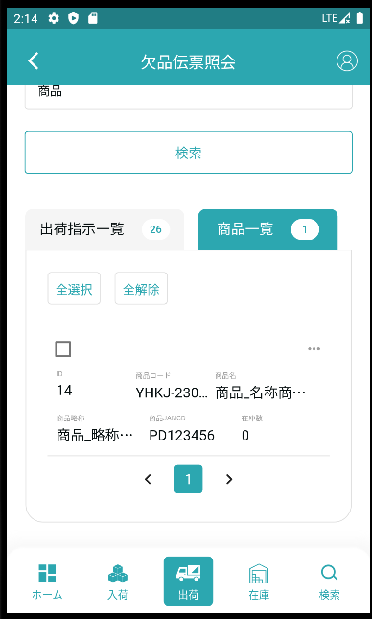

商品一覧検索結果です

3，全選択、全解除
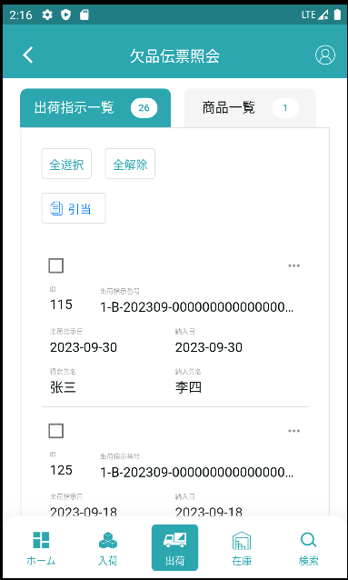

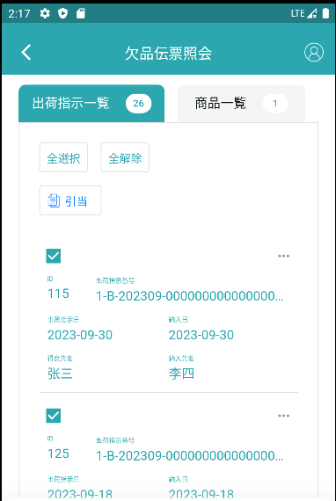

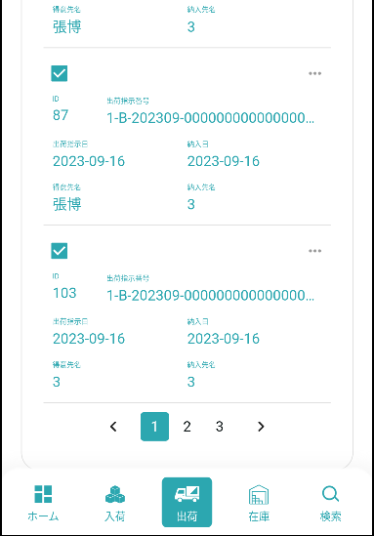

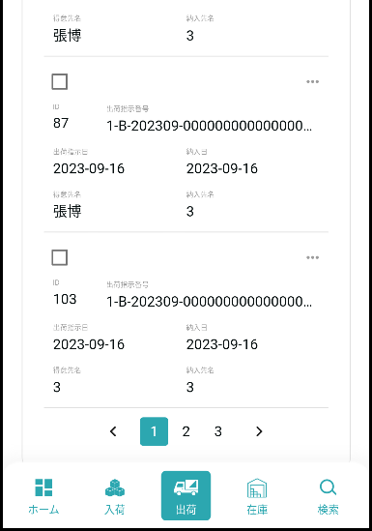

4，引当
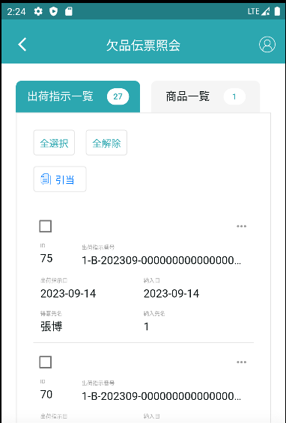

選択したオブジェクトを引当処理する

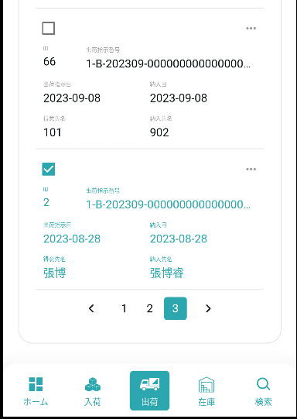

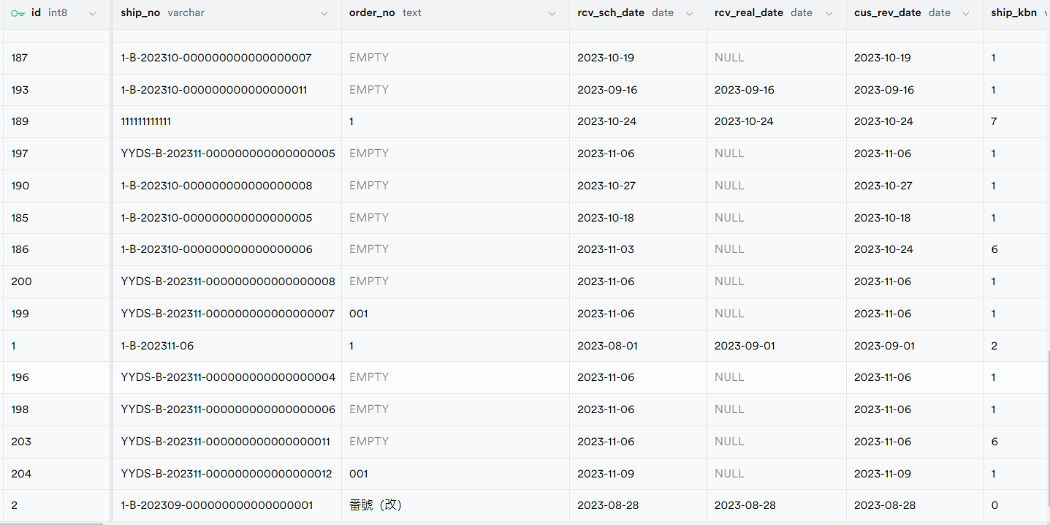

引当する前に



引当してからです

5，明細です
5.1，出荷指示一览明細です
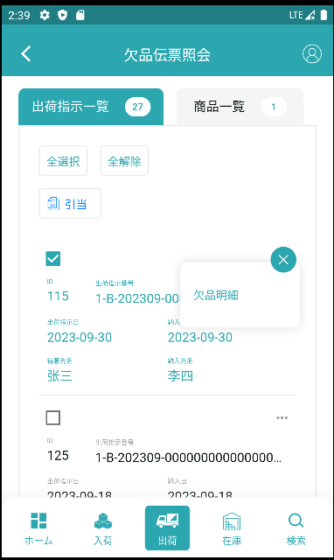

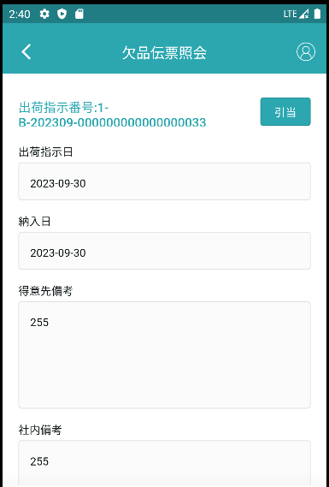

出荷指示一覧の引当操作と同じです



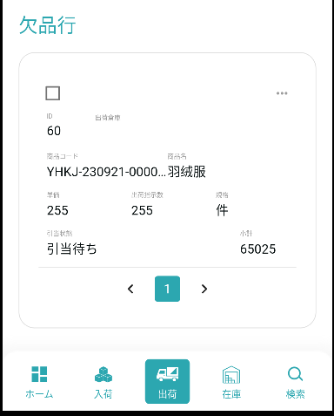

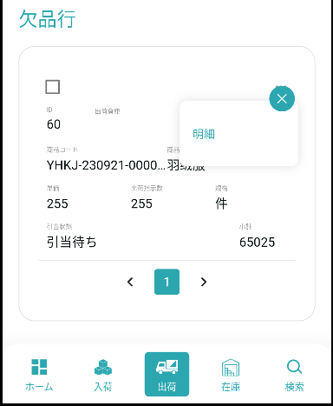

ポップアップの明細をクリックします。

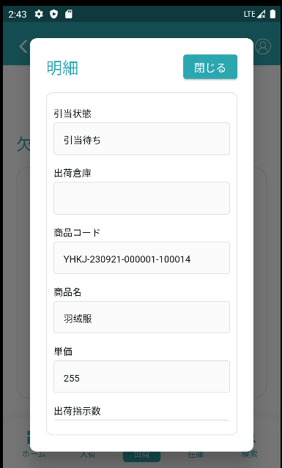
弾窓を閉めます

5.2，商品一览明細です
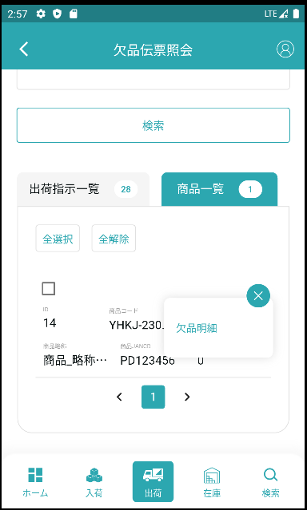

ポップアップの明細をクリックします。

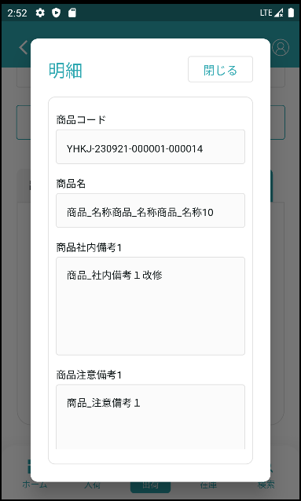
弾窓を閉めます

